Scenario1
Title |  | メモ帳で文章を作成する |  | Date | 2018-11-10
Condition |  | Windows10 64bit Home |  | Time | 15分

No | Result | Testcase | Procedure | Predict | Memo
1 | OK | メモ帳を起動できる | 1. メモ帳を起動する |  1. メモ帳のウインドウが表示される フォーカスがテキストエリアにある
2 | OK | 全角日本語が入力できる | 1. 「祇園精舎の鐘の声、諸行無常の響きあり。」とキーボードを入力する | 1. 祇園精舎の鐘の声、諸行無常の響きあり。と表示される
3 | OK | 改行できる | 1. Enterキーを押下する | 1. 改行される
4 | OK | 半角英語が入力できる | 1. 「government of the people, by the people, for the people.」とキーボードを入力する | 1. 祇園精舎の鐘の声、諸行無常の響きあり。 government of the people, by the people, for the people. と表示される
5 | OK | 保存ダイアログが表示できる | 1. ファイルメニューを選択する 2. 名前を付けて保存を選択する | 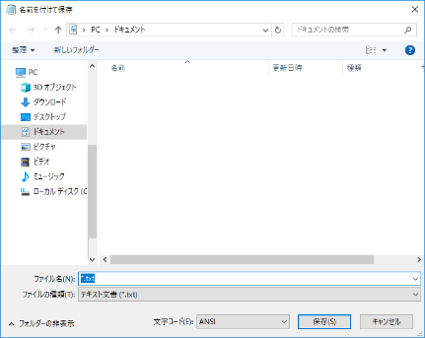 1. ファイルメニューが表示される 2. フォルダダイアログが表示される ドキュメントが選択されている ファイル名は「*.txt」
6 | OK | テキストファイルが保存できる | 1. ファイル名にtest.txtと入力する 2. 保存ボタンを押下する 3. エクスプローラーでドキュメントフォルダを開く | 2. フォルダダイアログが閉じる 3. text.txtが存在する
7 | OK | 保存したファイルを開くことができる | 1. エクスプローラー上でtext.txtをダブルクリックする | 1. メモ帳のウインドウが表示される 祇園精舎の鐘の声、諸行無常の響きあり。 government of the people, by the people, for the people. と表示される
8
9
10
11
12
13
14
15
16
17
18
19
20
21
22
23
24
25
26
27
28
29
30
31
32
33
34
35
36
37
38
39
40
41
42
43
44
45
46
47
48
49
50
51
52
53
54
55
56
57
58
59
60
61
62
63
64
65
66
67
68
69
70
71
72
73
74
75
76
77
78
79
80
81
82
83
84
85
86
87
88
89
90
91
92
93
94
95
96
97
98
99
100
101
102
103
104
105
106
107
108
109
110
111
112
113
114
115
116
117
118
119
120
121
122
123
124
125
126
127
128
129
130
131
132
133
134
135
136
137
138
139
140
141
142
143
144
145
146
147
148
149
150
151
152
153
154
155
156
157
158
159
160
161
162
163
164
165
166
167
168
169
170
171
172
173
174
175
176
177
178
179
180
181
182
183
184
185
186
187
188
189
190
191
192
193
194
195
196
197
198
199
200

Scenario2
Title |  | メモ帳で文章を編集する |  | Date | 2018-11-10
Condition |  | Windows10 64bit Home |  | Time | 8分

No | Result | Testcase | Procedure | Predict | Memo
1 | OK | メモ帳を起動できる | 1. メモ帳を起動する | 1. メモ帳のウインドウが表示される フォーカスがテキストエリアにある
2 | OK | テキストファイルを開くことができる | 1. ファイルメニューを選択する 2. 開くを選択する 3. テスト用フォルダにあるtest2.txtを選択する 4. 開くボタンを押下する | 1. ファイルメニューが表示される 2. フォルダダイアログが表示される 4. This is text file for scenario2と表示される
3 | OK | 置換ダイアログを開く | 1. 編集メニューを選択する 2. 置換を選択する | 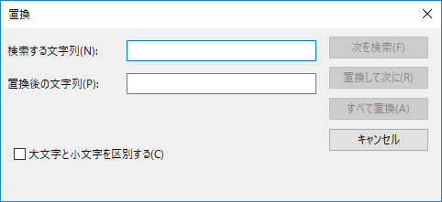 1. 編集メニューが表示される 2. 置換ダイアログが表示される フォーカスは検索する文字列
4 | OK | 文章を置換できる | 1. 検索する文字列に「scenario2」と入力する 2. 置換後の文字列に「Scenario3」と入力する 3. すべて置換ボタンを押下する 4. キャンセルボタンを押下する | 3. バックグラウンドのメモ帳の文章がThis is text file for Scenario3と表示される
5 | OK | 保存警告ダイアログが表示される | 1. メモ帳ダイアログのバツボタンを押下する 2. 保存するを選択する | 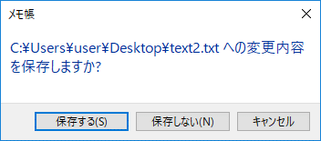 1. 保存警告ダイアログが 表示される 2. メモ帳が閉じる
6
7
8
9
10
11
12
13
14
15
16
17
18
19
20
21
22
23
24
25
26
27
28
29
30
31
32
33
34
35
36
37
38
39
40
41
42
43
44
45
46
47
48
49
50
51
52
53
54
55
56
57
58
59
60
61
62
63
64
65
66
67
68
69
70
71
72
73
74
75
76
77
78
79
80
81
82
83
84
85
86
87
88
89
90
91
92
93
94
95
96
97
98
99
100
101
102
103
104
105
106
107
108
109
110
111
112
113
114
115
116
117
118
119
120
121
122
123
124
125
126
127
128
129
130
131
132
133
134
135
136
137
138
139
140
141
142
143
144
145
146
147
148
149
150
151
152
153
154
155
156
157
158
159
160
161
162
163
164
165
166
167
168
169
170
171
172
173
174
175
176
177
178
179
180
181
182
183
184
185
186
187
188
189
190
191
192
193
194
195
196
197
198
199
200

